01fev1
 |  | 01fev1
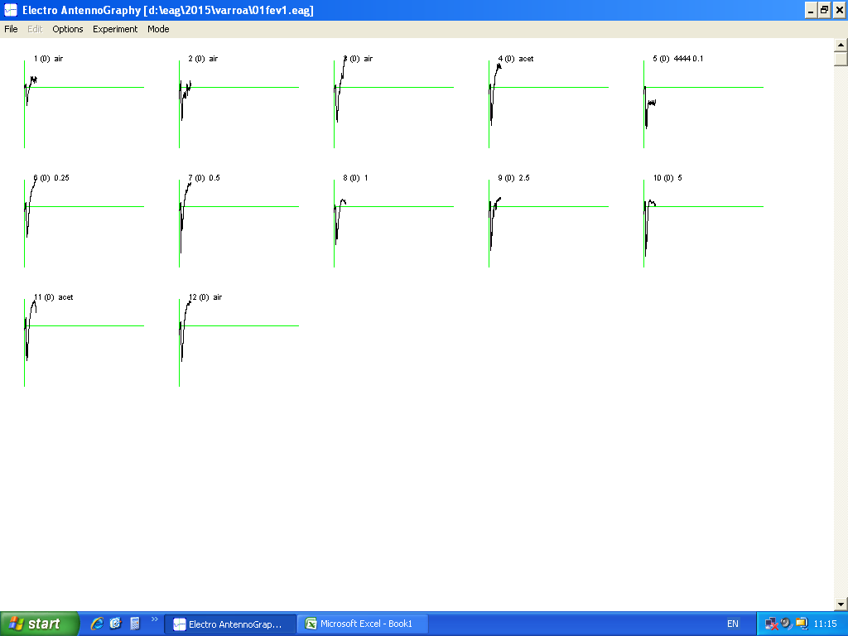
1 | -0.42 | 0.42 | air
2 | -0.382 | 0.382 | air
3 | -0.398 | 0.398 | air
4 | -0.44 | 0.44 | acet
5 | -0.476 | 0.476 | 0.1
6 | -0.348 | 0.348 | 0.25
7 | -0.53 | 0.53 | 0.5
8 | -0.436 | 0.436 | 1
9 | -0.506 | 0.506 | 2.5
10 | -0.572 | 0.572 | 5
11 | -0.402 | 0.402 | acet
12 | -0.407 | 0.407 | air

01fev2
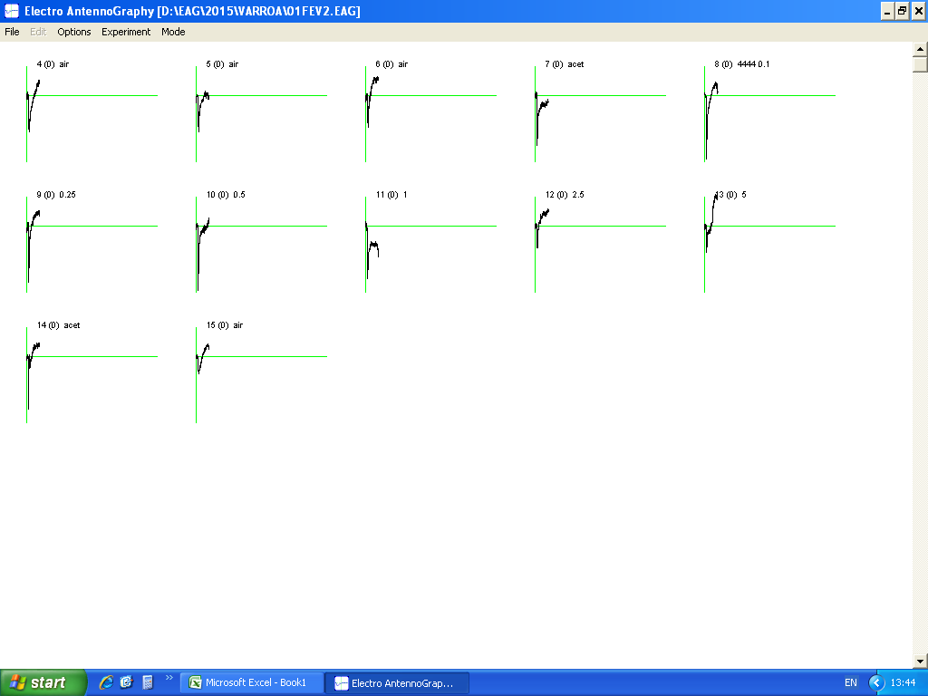
 |  | 01fev2

4 | -0.384 | 0.384 | air
5 | -0.383 | 0.383 | air
6 | -0.335 | 0.335 | air
7 | -0.518 | 0.518 | acet
8 | -0.662 | 0.662 | 4444 0.1
9 | -0.585 | 0.585 | 0.25
10 | -0.672 | 0.672 | 0.5
11 | -0.547 | 0.547 | 1
12 | -0.232 | 0.232 | 2.5
13 | -0.275 | 0.275 | 5
14 | -0.55 | 0.55 | acet
15 | -0.179 | 0.179 | air

01fev3
 |  | 01fev3
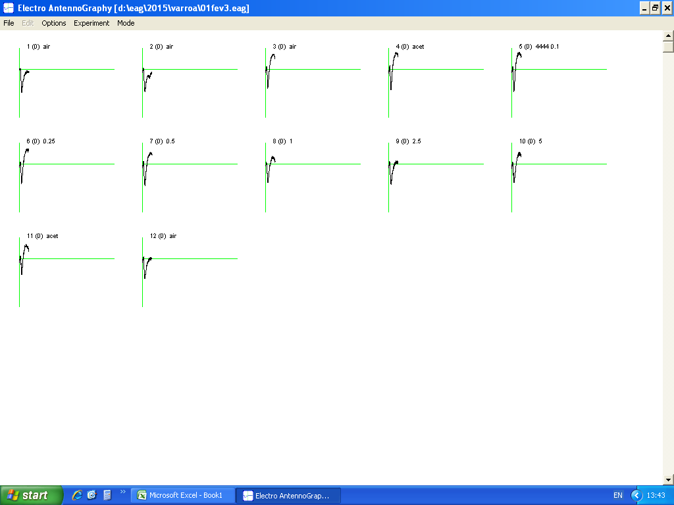
1 | -0.663 | 0.663 | air
2 | -0.651 | 0.651 | air
3 | -0.548 | 0.548 | air
4 | -0.594 | 0.594 | acet
5 | -0.646 | 0.646 | 4444 0.1
6 | -0.566 | 0.566 | 0.25
7 | -0.618 | 0.618 | 0.5
8 | -0.542 | 0.542 | 1
9 | -0.582 | 0.582 | 2.5
10 | -0.534 | 0.534 | 5
11 | -0.461 | 0.461 | acet
12 | -0.58 | 0.58 | air

01fev4
 |  | 01fev4

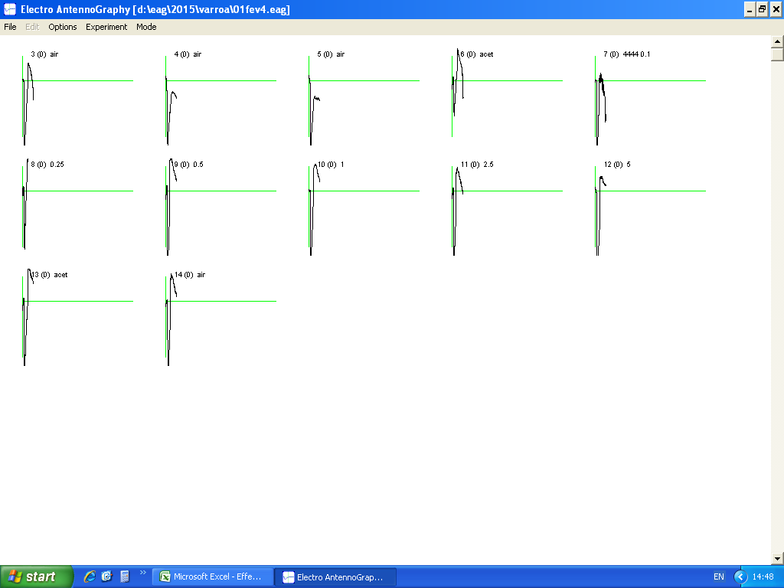
3 | -0.943 | 0.943 | air
4 | -0.843 | 0.843 | air
5 | -0.871 | 0.871 | air
6 | -0.436 | 0.436 | acet
7 | -0.939 | 0.939 | 4444 0.1
8 | -0.724 | 0.724 | 0.25
9 | -1.137 | 1.137 | 0.5
10 | -1.309 | 1.309 | 1
11 | -1.148 | 1.148 | 2.5
12 | -1.309 | 1.309 | 5
13 | -0.931 | 0.931 | acet
14 | -1.242 | 1.242 | air

01fev5
 |  | 01fev5

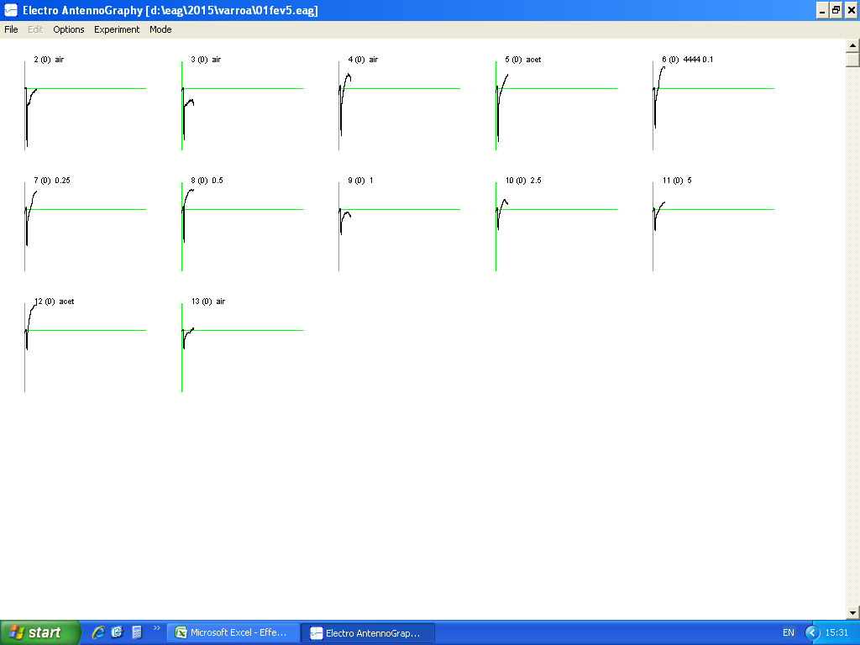
2 | -0.653 | 0.653 | air
3 | -0.574 | 0.574 | air
4 | -0.532 | 0.532 | air
5 | -0.593 | 0.593 | acet
6 | -0.449 | 0.449 | 4444 0.1
7 | -0.407 | 0.407 | 0.25
8 | -0.372 | 0.372 | 0.5
9 | -0.285 | 0.285 | 1
10 | -0.228 | 0.228 | 2.5
11 | -0.238 | 0.238 | 5
12 | -0.223 | 0.223 | acet
13 | -0.214 | 0.214 | air

01fev6
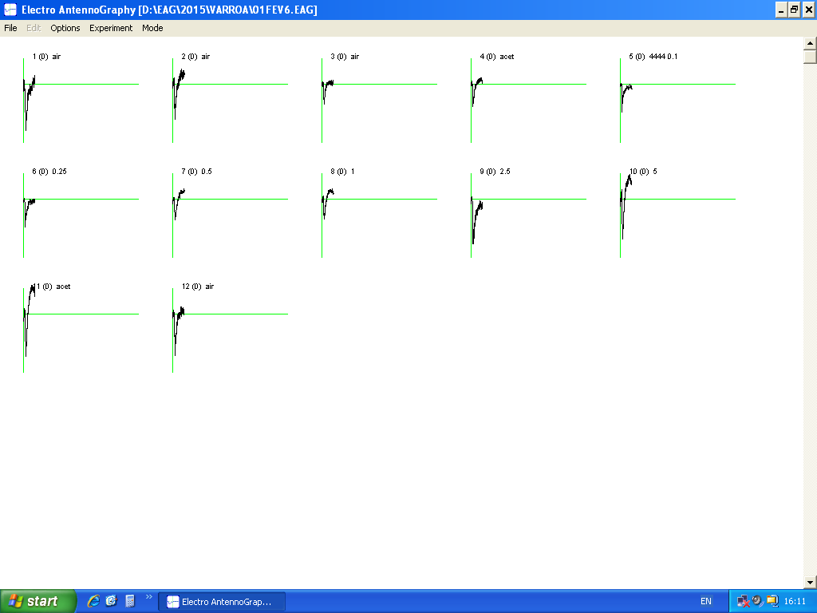
 |  | 01fev6

1 | -0.55 | 0.55 | air
2 | -0.419 | 0.419 | air
3 | -0.471 | 0.471 | air
4 | -0.538 | 0.538 | acet
5 | -0.673 | 0.673 | 4444 0.1
6 | -0.67 | 0.67 | 0.25
7 | -0.49 | 0.49 | 0.5
8 | -0.484 | 0.484 | 1
9 | -0.534 | 0.534 | 2.5
10 | -0.476 | 0.476 | 5
11 | -0.499 | 0.499 | acet
12 | -0.498 | 0.498 | air

02fev1
 |  | 02fev1
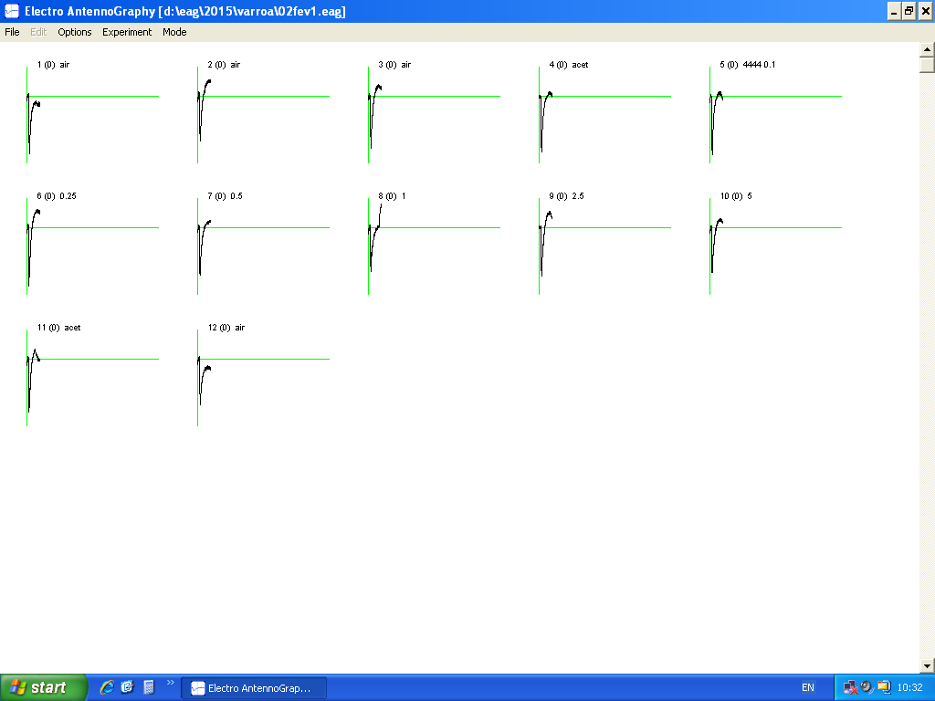
1 | -0.598 | 0.598 | air
2 | -0.467 | 0.467 | air
3 | -0.538 | 0.538 | air
4 | -0.575 | 0.575 | acet
5 | -0.61 | 0.61 | 4444 0.1
6 | -0.603 | 0.603 | 0.25
7 | -0.493 | 0.493 | 0.5
8 | -0.455 | 0.455 | 1
9 | -0.503 | 0.503 | 2.5
10 | -0.469 | 0.469 | 5
11 | -0.551 | 0.551 | acet
12 | -0.475 | 0.475 | air

02fev2
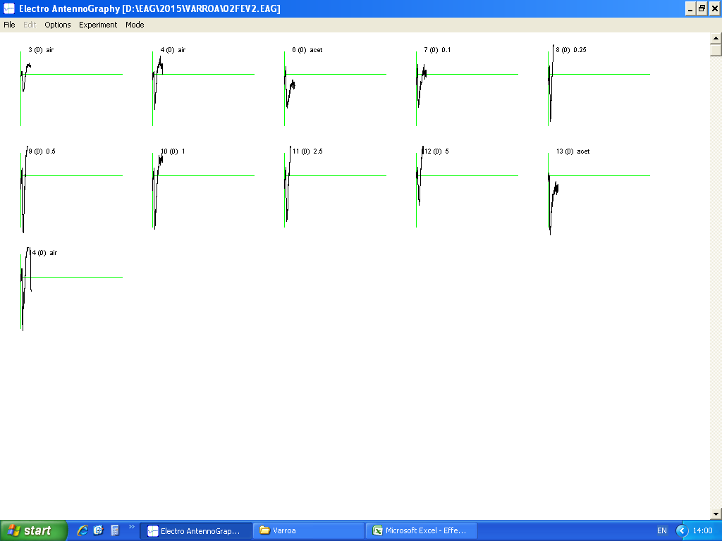
 |  | 02fev2

3 | -0.233 | 0.233 | air
4 | -0.235 | 0.235 | air
6 | -0.23 | 0.23 | acet
7 | -0.223 | 0.223 | 0.1
8 | -0.32 | 0.32 | 0.25
9 | -0.383 | 0.383 | 0.5
10 | -0.358 | 0.358 | 1
11 | -0.308 | 0.308 | 2.5
12 | -0.199 | 0.199 | 5
13 | -0.447 | 0.447 | acet
14 | -0.359 | 0.359 | air

02fev3
 |  | 02fev3
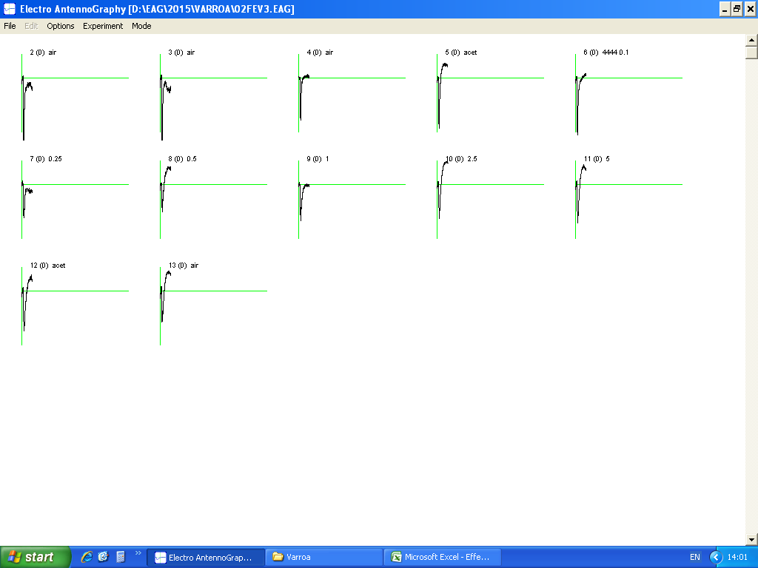
2 | -0.544 | 0.544 | air
3 | -0.588 | 0.588 | air
4 | -0.543 | 0.543 | air
5 | -0.647 | 0.647 | acet
6 | -0.731 | 0.731 | 4444 0.1
7 | -0.425 | 0.425 | 0.25
8 | -0.355 | 0.355 | 0.5
9 | -0.464 | 0.464 | 1
10 | -0.435 | 0.435 | 2.5
11 | -0.489 | 0.489 | 5
12 | -0.508 | 0.508 | acet
13 | -0.396 | 0.396 | air

02fev4
 |  | 02fev4
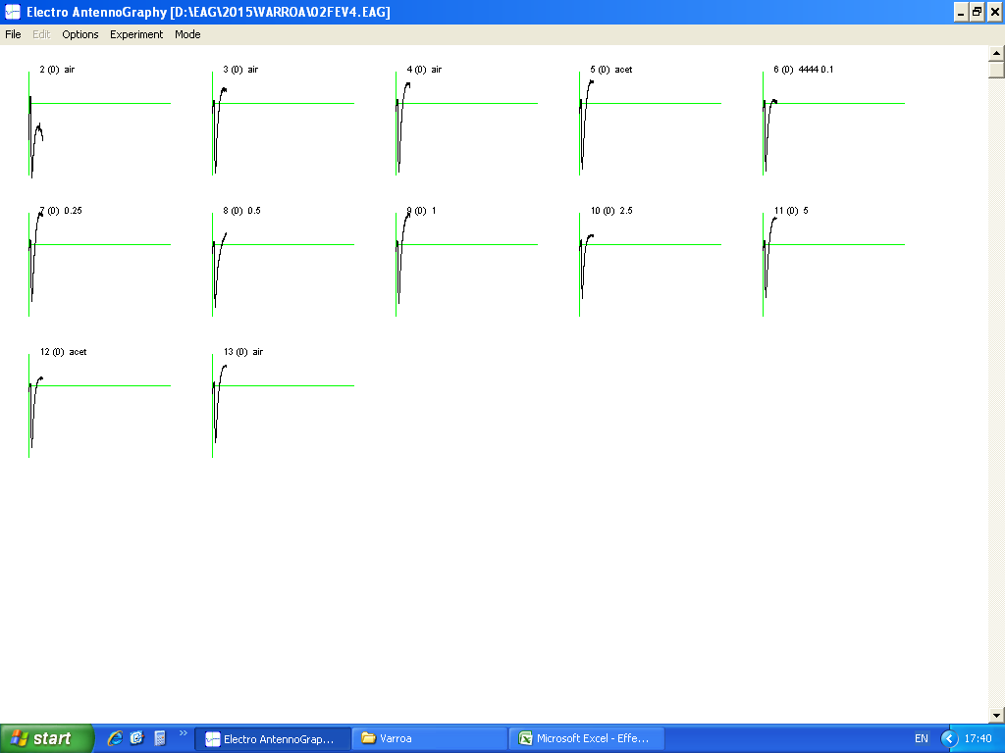
2 | -0.717 | 0.717 | air
3 | -0.675 | 0.675 | air
4 | -0.662 | 0.662 | air
5 | -0.634 | 0.634 | acet
6 | -0.655 | 0.655 | 4444 0.1
7 | -0.547 | 0.547 | 0.25
8 | -0.604 | 0.604 | 0.5
9 | -0.568 | 0.568 | 1
10 | -0.52 | 0.52 | 2.5
11 | -0.508 | 0.508 | 5
12 | -0.599 | 0.599 | acet
13 | -0.553 | 0.553 | air

FINAL_all data
New data analysis after Nurit's e-mail on Nov 16th, 2015

 |  | original data
 |  |  | 01fev1 | 01fev2 | 01fev3 | 01fev4 | 01fev5 | 01fev6 | 02fev1 | 02fev2 | 02fev3 | 02fev4

 |  | air | 0.42 | 0.384 | 0.663 | 0.943 | 0.653 | 0.55 | 0.598 |  | 0.544 | 0.717
 |  | air | 0.382 | 0.383 | 0.651 | 0.843 | 0.574 | 0.419 | 0.467 | 0.233 | 0.588 | 0.675
 |  | air | 0.398 | 0.335 | 0.548 | 0.871 | 0.532 | 0.471 | 0.538 | 0.235 | 0.543 | 0.662
 |  | acet | 0.44 | 0.518 | 0.594 | 0.436 | 0.593 | 0.538 | 0.575 | 0.23 | 0.647 | 0.634
 |  | 0.1 | 0.476 | 0.662 | 0.646 | 0.939 | 0.449 | 0.673 | 0.61 | 0.223 | 0.731 | 0.655
 |  | 0.25 | 0.348 | 0.585 | 0.566 | 0.724 | 0.407 | 0.67 | 0.603 | 0.32 | 0.425 | 0.547
 |  | 0.5 | 0.53 | 0.672 | 0.618 | 1.137 | 0.372 | 0.49 | 0.493 | 0.383 | 0.355 | 0.604
 |  | 1 | 0.436 | 0.547 | 0.542 | 1.309 | 0.285 | 0.484 | 0.455 | 0.358 | 0.464 | 0.568
 |  | 2.5 | 0.506 | 0.232 | 0.582 | 1.148 | 0.228 | 0.534 | 0.503 | 0.308 | 0.435 | 0.52
 |  | 5 | 0.572 | 0.275 | 0.534 | 1.309 | 0.238 | 0.476 | 0.469 | 0.199 | 0.489 | 0.508
 |  | acet | 0.402 | 0.55 | 0.461 | 0.931 | 0.223 | 0.499 | 0.551 | 0.447 | 0.508 | 0.599
 |  | air | 0.407 | 0.179 | 0.58 | 1.242 | 0.214 | 0.498 | 0.475 | 0.359 | 0.396 | 0.553 |  |  |  |  |  |  |  |  | WITHOUT THE REPLICATES 01FEV1 + 01FEV4 + 02FEV2
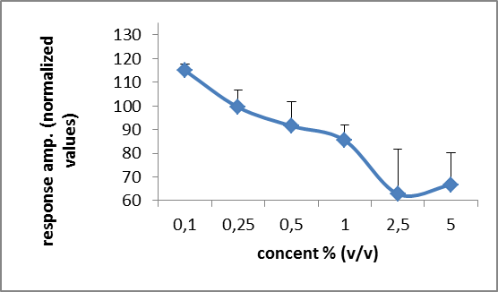
as the formula in Eliash et al 2014
(stimuli-control)/stimuli*100+100
 |  | NORMALIZED DATA (corrected according to avg acetone : before and after) ) |  |  |  |  |  |  |  |  |  |  | avg | SE
 |  | avg acet | 0.421 | 0.534 | 0.5275 | 0.6835 | 0.408 | 0.5185 | 0.563 | 0.3385 | 0.5775 | 0.6165 | 0.5188 | 0.03278331215

 |  | 0.1 | 111.55462185 | 119.33534743 | 118.34365325 | 127.20979766 | 109.13140312 | 122.95690936 | 107.70491803 | 48.206278027 | 120.99863201 | 105.8778626 | 109.13194233 | 7.1322065814
 |  | 0.25 | 79.022988506 | 108.71794872 | 106.80212014 | 105.59392265 | 99.754299754 | 122.6119403 | 106.63349917 | 94.21875 | 64.117647059 | 87.294332724 | 97.476744902 | 5.3413417959
 |  | 0.5 | 120.56603774 | 120.53571429 | 114.64401294 | 139.88566403 | 90.322580645 | 94.183673469 | 85.801217039 | 111.61879896 | 37.323943662 | 97.930463576 | 101.28121063 | 8.8381941457
 |  | 1 | 103.44036697 | 102.37659963 | 102.67527675 | 147.78456837 | 56.842105263 | 92.871900826 | 76.263736264 | 105.44692737 | 75.538793103 | 91.461267606 | 95.470154217 | 7.6598265911
 |  | 2.5 | 116.79841897 | -30.172413793 | 109.36426117 | 140.46167247 | 21.052631579 | 102.90262172 | 88.071570577 | 90.097402597 | 67.24137931 | 81.442307692 | 78.72598523 | 15.749786491
 |  | 5 | 126.3986014 | 5.8181818182 | 101.21722846 | 147.78456837 | 28.571428571 | 91.071428571 | 79.957356077 | 29.899497487 | 81.901840491 | 78.641732283 | 77.126186354 | 14.103231054

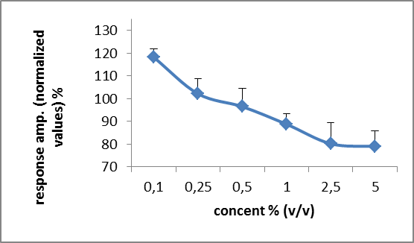
suggested by Vicky
(stimuli-control)/control*100+100
 |  | NORMALIZED DATA (corrected according to avg acetone : before and after) ) |  |  |  |  |  |  |  |  |  |  | avg | SE
 |  | avg acet | 0.421 | 0.534 | 0.5275 | 0.6835 | 0.408 | 0.5185 | 0.563 | 0.3385 | 0.5775 | 0.6165 | 0.5188 | 0.03278331215

 |  | 0.1 | 113.06413302 | 123.97003745 | 122.46445498 | 137.38112655 | 110.04901961 | 129.79749277 | 108.34813499 | 65.8788774 | 126.58008658 | 106.24493106 | 114.37782944 | 6.2790044635
 |  | 0.25 | 82.660332542 | 109.5505618 | 107.2985782 | 105.92538405 | 99.754901961 | 129.21890068 | 107.10479574 | 94.534711965 | 73.593073593 | 88.726682887 | 99.836792341 | 4.9872676968
 |  | 0.5 | 125.89073634 | 125.84269663 | 117.1563981 | 166.34967081 | 91.176470588 | 94.503375121 | 87.56660746 | 113.14623338 | 61.471861472 | 97.97242498 | 108.10764749 | 9.0070745711
 |  | 1 | 103.56294537 | 102.43445693 | 102.74881517 | 191.51426481 | 69.852941176 | 93.346190935 | 80.81705151 | 105.76070901 | 80.346320346 | 92.133008921 | 102.25167042 | 10.621144475
 |  | 2.5 | 120.19002375 | 43.445692884 | 110.33175355 | 167.95903438 | 55.882352941 | 102.98939248 | 89.342806394 | 90.989660266 | 75.324675325 | 84.347120843 | 94.080251282 | 11.047733538
 |  | 5 | 135.86698337 | 51.498127341 | 101.23222749 | 191.51426481 | 58.333333333 | 91.803278689 | 83.303730018 | 58.788774003 | 84.675324675 | 82.400648824 | 93.941669256 | 13.322173767

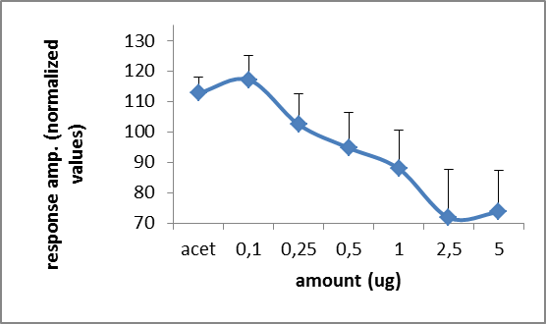
as the formula in Eliash et al 2014
(stimuli-control)/stimuli*100+100
 |  | NORMALIZED DATA (corrected according to avg air : before and after) ) |  |  |  |  |  |  |  |  |  |  | avg | SE
 |  | avg air | 0.40175 | 0.32025 | 0.6105 | 0.97475 | 0.49325 | 0.4845 | 0.5195 | 0.27566666667 | 0.51775 | 0.65175 | 0.52496666667 | 0.06215234196

 |  | acet | 108.69318182 | 138.17567568 | 97.222222222 | -23.566513761 | 116.82124789 | 109.94423792 | 109.65217391 | 80.144927536 | 119.97681607 | 97.200315457 | 95.426428475 | 14.093465569
 |  | 0.1 | 115.5987395 | 151.62386707 | 105.49535604 | 96.192758253 | 90.144766147 | 128.0089153 | 114.83606557 | 76.382660688 | 129.17236662 | 100.49618321 | 110.79516784 | 6.9109153331
 |  | 0.25 | 84.554597701 | 145.25641026 | 92.137809187 | 65.366022099 | 78.808353808 | 127.68656716 | 113.84742952 | 113.85416667 | 78.176470588 | 80.850091408 | 98.05379184 | 8.132553837
 |  | 0.5 | 124.19811321 | 152.34375 | 101.21359223 | 114.2700088 | 67.405913978 | 101.12244898 | 94.62474645 | 128.02436902 | 54.154929577 | 92.094370861 | 102.94522431 | 9.1201496945
 |  | 1 | 107.85550459 | 141.45338208 | 87.361623616 | 125.53475936 | 26.929824561 | 99.896694215 | 85.824175824 | 122.9981378 | 88.415948276 | 85.25528169 | 97.152533201 | 9.9618662779
 |  | 2.5 | 120.6027668 | 61.961206897 | 95.103092784 | 115.09146341 | -16.337719298 | 109.26966292 | 96.719681909 | 110.4978355 | 80.977011494 | 74.663461538 | 84.854846396 | 12.725551664
 |  | 5 | 129.76398601 | 83.545454545 | 85.674157303 | 125.53475936 | -7.2478991597 | 98.214285714 | 89.232409382 | 61.474036851 | 94.120654397 | 71.702755906 | 83.201460031 | 12.079727464

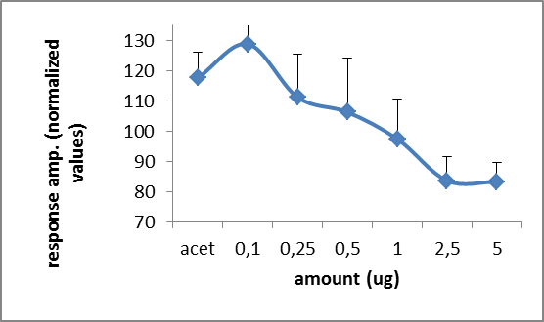
suggested by Vicky
(stimuli-control)/control*100+100
 |  | NORMALIZED DATA (corrected according to avg air : before and after) ) |  |  |  |  |  |  |  |  |  |  | avg | SE
 |  | avg air | 0.40175 | 0.32025 | 0.6105 | 0.97475 | 0.49325 | 0.4845 | 0.5195 | 0.27566666667 | 0.51775 | 0.65175 | 0.52496666667 | 0.06215234196

 |  | acet | 109.5208463 | 161.74863388 | 97.297297297 | 44.729417799 | 120.22301064 | 111.04231166 | 110.68334937 | 83.434099154 | 124.96378561 | 97.276563099 | 106.09193148 | 9.5129382064
 |  | 0.1 | 118.48164281 | 206.71350507 | 105.81490581 | 96.332392921 | 91.028890015 | 138.90608875 | 117.42059673 | 80.894800484 | 141.18783197 | 100.49865746 | 119.7279312 | 11.471719632
 |  | 0.25 | 86.621032981 | 182.66978923 | 92.710892711 | 74.275455245 | 82.513938165 | 138.2868937 | 116.07314726 | 116.08222491 | 82.085948817 | 83.92788646 | 105.52472095 | 10.693096087
 |  | 0.5 | 131.92283759 | 209.83606557 | 101.22850123 | 116.64529367 | 75.418144957 | 101.13519092 | 94.89894129 | 138.93591294 | 68.565910188 | 92.673571155 | 113.12603695 | 12.835729798
 |  | 1 | 108.52520224 | 170.80405933 | 88.77968878 | 134.29084381 | 57.780030411 | 99.896800826 | 87.584215592 | 129.86698912 | 89.618541767 | 87.149980821 | 105.42963527 | 10.107458601
 |  | 2.5 | 125.94897324 | 72.443403591 | 95.331695332 | 117.77378815 | 46.224024328 | 110.21671827 | 96.823869105 | 111.72914148 | 84.017382907 | 79.785193709 | 94.029419011 | 7.6171716532
 |  | 5 | 142.37710019 | 85.870413739 | 87.469287469 | 134.29084381 | 48.251393817 | 98.245614035 | 90.279114533 | 72.188633615 | 94.447126992 | 77.943996931 | 93.136352512 | 8.7708567184
 |  | acet | 100.06222775 | 171.74082748 | 75.511875512 | 95.511669659 | 45.210339584 | 102.99277606 | 106.06352262 | 162.15235792 | 98.116851762 | 91.90640583 | 104.92688542 | 11.786724907

I performed on SPSS the "General Linear Model - Repeated measures" , with the option of post-hoc Tukey test and also Bonferroni correction.
The best result is to exclude 3 replicates from the analysis giving a
S= 0,003
(data inside of a red line box)
NOT SURE THIS IS THE CORRECT WAY TO PERFORM THE ANALYSIS...
 |  | corrected according to avg acetone |  |  |  |  |  | corrected according to avg acetone |  |  |  |  |  | corrected according to avg air |  |  |  |  | corrected according to avg air
Sig=0,088 | with 10 replicates | exp | stimuli | response |  | Sig=0,251 | with 10 replicates | exp | stimuli | response |  | Sig=0,392 | with 10 replicates | exp | stimuli | response | Sig=0,265 | with 10 replicates | exp | stimuli | response
 | except | 01fev1 | 0.1 | 111.55462185 |  |  | except | 01fev1 | 0.1 | 113.06413302 |  |  | except | 01fev1 | acet | 108.69318182 |  | except | 01fev1 | 0 | 109.5208463
 |  | 01fev1 | 0.25 | 79.022988506 |  |  |  | 01fev1 | 0.25 | 82.660332542 |  |  |  | 01fev1 | 0.1 | 115.5987395 |  |  |  | 0.1 | 118.48164281
Sig=0,045 |  | 01fev1 | 0.5 | 120.56603774 |  | Sig=0,152 |  | 01fev1 | 0.5 | 125.89073634 |  |  |  | 01fev1 | 0.25 | 84.554597701 |  |  |  | 0.25 | 86.621032981
 |  | 01fev1 | 1 | 103.44036697 |  |  |  | 01fev1 | 1 | 103.56294537 |  | Sig=0,302 |  | 01fev1 | 0.5 | 124.19811321 | Sig=0,158 |  |  | 0.5 | 131.92283759
 |  | 01fev1 | 2.5 | 116.79841897 |  |  |  | 01fev1 | 2.5 | 120.19002375 |  |  |  | 01fev1 | 1 | 107.85550459 |  |  |  | 1 | 108.52520224
 |  | 01fev1 | 5 | 126.3986014 |  |  |  | 01fev1 | 5 | 135.86698337 |  |  |  | 01fev1 | 2.5 | 120.6027668 |  |  |  | 2.5 | 125.94897324
 | except | 01fev2 | 0.1 | 119.33534743 |  |  | except | 01fev2 | 0.1 | 123.97003745 |  |  |  | 01fev1 | 5 | 129.76398601 |  |  |  | 5 | 142.37710019
 |  | 01fev2 | 0.25 | 108.71794872 |  |  |  | 01fev2 | 0.25 | 109.5505618 |  |  | except | 01fev2 | acet | 138.17567568 |  | except | 01fev2 | 0 | 161.74863388
Sig=0,356 |  | 01fev2 | 0.5 | 120.53571429 |  | Sig=0,608 |  | 01fev2 | 0.5 | 125.84269663 |  |  |  | 01fev2 | 0.1 | 151.62386707 |  |  |  | 0.1 | 206.71350507
 |  | 01fev2 | 1 | 102.37659963 |  |  |  | 01fev2 | 1 | 102.43445693 |  |  |  | 01fev2 | 0.25 | 145.25641026 |  |  |  | 0.25 | 182.66978923
 |  | 01fev2 | 2.5 | -30.172413793 |  |  |  | 01fev2 | 2.5 | 43.445692884 |  | Sig=0,754 |  | 01fev2 | 0.5 | 152.34375 | Sig=0,782 |  |  | 0.5 | 209.83606557
 |  | 01fev2 | 5 | 5.8181818182 |  |  |  | 01fev2 | 5 | 51.498127341 |  |  |  | 01fev2 | 1 | 141.45338208 |  |  |  | 1 | 170.80405933
 | except | 01fev3 | 0.1 | 118.34365325 |  |  | except | 01fev3 | 0.1 | 122.46445498 |  |  |  | 01fev2 | 2.5 | 61.961206897 |  |  |  | 2.5 | 72.443403591
 |  | 01fev3 | 0.25 | 106.80212014 |  |  |  | 01fev3 | 0.25 | 107.2985782 |  |  |  | 01fev2 | 5 | 83.545454545 |  |  |  | 5 | 85.870413739
Sig=,112 |  | 01fev3 | 0.5 | 114.64401294 |  | Sig=0,349 |  | 01fev3 | 0.5 | 117.1563981 |  |  | except | 01fev3 | acet | 97.222222222 |  | except | 01fev3 | 0 | 97.297297297
 |  | 01fev3 | 1 | 102.67527675 |  |  |  | 01fev3 | 1 | 102.74881517 |  |  |  | 01fev3 | 0.1 | 105.49535604 |  |  |  | 0.1 | 105.81490581
 |  | 01fev3 | 2.5 | 109.36426117 |  |  |  | 01fev3 | 2.5 | 110.33175355 |  |  |  | 01fev3 | 0.25 | 92.137809187 |  |  |  | 0.25 | 92.710892711
 |  | 01fev3 | 5 | 101.21722846 |  |  |  | 01fev3 | 5 | 101.23222749 |  | Sig=0,466 |  | 01fev3 | 0.5 | 101.21359223 | Sig=0,335 |  |  | 0.5 | 101.22850123
 | except | 01fev4 | 0.1 | 127.20979766 |  |  | except | 01fev4 | 0.1 | 137.38112655 |  |  |  | 01fev3 | 1 | 87.361623616 |  |  |  | 1 | 88.77968878
 |  | 01fev4 | 0.25 | 105.59392265 |  |  |  | 01fev4 | 0.25 | 105.92538405 |  |  |  | 01fev3 | 2.5 | 95.103092784 |  |  |  | 2.5 | 95.331695332
Sig=0,043 |  | 01fev4 | 0.5 | 139.88566403 |  | Sig=0,021 |  | 01fev4 | 0.5 | 166.34967081 |  |  |  | 01fev3 | 5 | 85.674157303 |  |  |  | 5 | 87.469287469
 |  | 01fev4 | 1 | 147.78456837 |  |  |  | 01fev4 | 1 | 191.51426481 |  |  | except | 01fev4 | acet | -23.566513761 |  | except | 01fev4 | 0 | 44.729417799
 |  | 01fev4 | 2.5 | 140.46167247 |  |  |  | 01fev4 | 2.5 | 167.95903438 |  |  |  | 01fev4 | 0.1 | 96.192758253 |  |  |  | 0.1 | 96.332392921
 |  | 01fev4 | 5 | 147.78456837 |  |  |  | 01fev4 | 5 | 191.51426481 |  |  |  | 01fev4 | 0.25 | 65.366022099 |  |  |  | 0.25 | 74.275455245
 | except | 01fev5 | 0.1 | 109.13140312 |  |  | except | 01fev5 | 0.1 | 110.04901961 |  | Sig=0,023 |  | 01fev4 | 0.5 | 114.2700088 | Sig=0,048 |  |  | 0.5 | 116.64529367
 |  | 01fev5 | 0.25 | 99.754299754 |  |  |  | 01fev5 | 0.25 | 99.754901961 |  |  |  | 01fev4 | 1 | 125.53475936 |  |  |  | 1 | 134.29084381
Sig=0,324 |  | 01fev5 | 0.5 | 90.322580645 |  | Sig=0,496 |  | 01fev5 | 0.5 | 91.176470588 |  |  |  | 01fev4 | 2.5 | 115.09146341 |  |  |  | 2.5 | 117.77378815
 |  | 01fev5 | 1 | 56.842105263 |  |  |  | 01fev5 | 1 | 69.852941176 |  |  |  | 01fev4 | 5 | 125.53475936 |  |  |  | 5 | 134.29084381
 |  | 01fev5 | 2.5 | 21.052631579 |  |  |  | 01fev5 | 2.5 | 55.882352941 |  |  | except | 01fev5 | acet | 116.82124789 |  | except | 01fev5 | 0 | 120.22301064
 |  | 01fev5 | 5 | 28.571428571 |  |  |  | 01fev5 | 5 | 58.333333333 |  |  |  | 01fev5 | 0.1 | 90.144766147 |  |  |  | 0.1 | 91.028890015
 | except | 01fev6 | 0.1 | 122.95690936 |  |  | except | 01fev6 | 0.1 | 129.79749277 |  |  |  | 01fev5 | 0.25 | 78.808353808 |  |  |  | 0.25 | 82.513938165
 |  | 01fev6 | 0.25 | 122.6119403 |  |  |  | 01fev6 | 0.25 | 129.21890068 |  | Sig=0,633 |  | 01fev5 | 0.5 | 67.405913978 | Sig=0,403 |  |  | 0.5 | 75.418144957
Sig=0,122 |  | 01fev6 | 0.5 | 94.183673469 |  | Sig=0,303 |  | 01fev6 | 0.5 | 94.503375121 |  |  |  | 01fev5 | 1 | 26.929824561 |  |  |  | 1 | 57.780030411
 |  | 01fev6 | 1 | 92.871900826 |  |  |  | 01fev6 | 1 | 93.346190935 |  |  |  | 01fev5 | 2.5 | -16.337719298 |  |  |  | 2.5 | 46.224024328
 |  | 01fev6 | 2.5 | 102.90262172 |  |  |  | 01fev6 | 2.5 | 102.98939248 |  |  |  | 01fev5 | 5 | -7.2478991597 |  |  |  | 5 | 48.251393817
 |  | 01fev6 | 5 | 91.071428571 |  |  |  | 01fev6 | 5 | 91.803278689 |  |  | except | 01fev6 | acet | 109.94423792 |  | except | 01fev6 | 0 | 111.04231166
 | except | 02fev1 | 0.1 | 107.70491803 |  |  | except | 02fev1 | 0.1 | 108.34813499 |  |  |  | 01fev6 | 0.1 | 128.0089153 |  |  |  | 0.1 | 138.90608875
 |  | 02fev1 | 0.25 | 106.63349917 |  |  |  | 02fev1 | 0.25 | 107.10479574 |  |  |  | 01fev6 | 0.25 | 127.68656716 |  |  |  | 0.25 | 138.2868937
Sig=0,123 |  | 02fev1 | 0.5 | 85.801217039 |  | Sig=0,312 |  | 02fev1 | 0.5 | 87.56660746 |  | Sig=0,473 |  | 01fev6 | 0.5 | 101.12244898 | Sig=0,345 |  |  | 0.5 | 101.13519092
 |  | 02fev1 | 1 | 76.263736264 |  |  |  | 02fev1 | 1 | 80.81705151 |  |  |  | 01fev6 | 1 | 99.896694215 |  |  |  | 1 | 99.896800826
 |  | 02fev1 | 2.5 | 88.071570577 |  |  |  | 02fev1 | 2.5 | 89.342806394 |  |  |  | 01fev6 | 2.5 | 109.26966292 |  |  |  | 2.5 | 110.21671827
 |  | 02fev1 | 5 | 79.957356077 |  |  |  | 02fev1 | 5 | 83.303730018 |  |  |  | 01fev6 | 5 | 98.214285714 |  |  |  | 5 | 98.245614035
 | except | 02fev2 | 0.1 | 48.206278027 |  |  | except | 02fev2 | 0.1 | 65.8788774 |  |  | except | 02fev1 | acet | 109.65217391 |  | except | 02fev1 | 0 | 110.68334937
 |  | 02fev2 | 0.25 | 94.21875 |  |  |  | 02fev2 | 0.25 | 94.534711965 |  |  |  | 02fev1 | 0.1 | 114.83606557 |  |  |  | 0.1 | 117.42059673
Sig=0,064 |  | 02fev2 | 0.5 | 111.61879896 |  | Sig=0,183 |  | 02fev2 | 0.5 | 113.14623338 |  |  |  | 02fev1 | 0.25 | 113.84742952 |  |  |  | 0.25 | 116.07314726
 |  | 02fev2 | 1 | 105.44692737 |  |  |  | 02fev2 | 1 | 105.76070901 |  | Sig=0,468 |  | 02fev1 | 0.5 | 94.62474645 | Sig=0,338 |  |  | 0.5 | 94.89894129
 |  | 02fev2 | 2.5 | 90.097402597 |  |  |  | 02fev2 | 2.5 | 90.989660266 |  |  |  | 02fev1 | 1 | 85.824175824 |  |  |  | 1 | 87.584215592
 |  | 02fev2 | 5 | 29.899497487 |  |  |  | 02fev2 | 5 | 58.788774003 |  |  |  | 02fev1 | 2.5 | 96.719681909 |  |  |  | 2.5 | 96.823869105
 | except | 02fev3 | 0.1 | 120.99863201 |  |  | except | 02fev3 | 0.1 | 126.58008658 |  |  |  | 02fev1 | 5 | 89.232409382 |  |  |  | 5 | 90.279114533
 |  | 02fev3 | 0.25 | 64.117647059 |  |  |  | 02fev3 | 0.25 | 73.593073593 |  |  | except | 02fev2 | acet | 80.144927536 |  | except | 02fev2 | 0 | 83.434099154
Sig=0,073 |  | 02fev3 | 0.5 | 37.323943662 |  | Sig=0,335 |  | 02fev3 | 0.5 | 61.471861472 |  |  |  | 02fev2 | 0.1 | 76.382660688 |  |  |  | 0.1 | 80.894800484
 |  | 02fev3 | 1 | 75.538793103 |  |  |  | 02fev3 | 1 | 80.346320346 |  |  |  | 02fev2 | 0.25 | 113.85416667 |  |  |  | 0.25 | 116.08222491
 |  | 02fev3 | 2.5 | 67.24137931 |  |  |  | 02fev3 | 2.5 | 75.324675325 |  | Sig=0,359 |  | 02fev2 | 0.5 | 128.02436902 | Sig=0,209 |  |  | 0.5 | 138.93591294
 |  | 02fev3 | 5 | 81.901840491 |  |  |  | 02fev3 | 5 | 84.675324675 |  |  |  | 02fev2 | 1 | 122.9981378 |  |  |  | 1 | 129.86698912
 | except | 02fev4 | 0.1 | 105.8778626 |  |  | except | 02fev4 | 0.1 | 106.24493106 |  |  |  | 02fev2 | 2.5 | 110.4978355 |  |  |  | 2.5 | 111.72914148
 |  | 02fev4 | 0.25 | 87.294332724 |  |  |  | 02fev4 | 0.25 | 88.726682887 |  |  |  | 02fev2 | 5 | 61.474036851 |  |  |  | 5 | 72.188633615
Sig=0,146 |  | 02fev4 | 0.5 | 97.930463576 |  | Sig=0,389 |  | 02fev4 | 0.5 | 97.97242498 |  |  | except | 02fev3 | acet | 119.97681607 |  | except | 02fev3 | 0 | 124.96378561
 |  | 02fev4 | 1 | 91.461267606 |  |  |  | 02fev4 | 1 | 92.133008921 |  |  |  | 02fev3 | 0.1 | 129.17236662 |  |  |  | 0.1 | 141.18783197
 |  | 02fev4 | 2.5 | 81.442307692 |  |  |  | 02fev4 | 2.5 | 84.347120843 |  |  |  | 02fev3 | 0.25 | 78.176470588 |  |  |  | 0.25 | 82.085948817
 |  | 02fev4 | 5 | 78.641732283 |  |  |  | 02fev4 | 5 | 82.400648824 |  | Sig=0,374 |  | 02fev3 | 0.5 | 54.154929577 | Sig=0,310 |  |  | 0.5 | 68.565910188
 |  |  |  |  |  |  |  |  |  |  |  |  |  | 02fev3 | 1 | 88.415948276 |  |  |  | 1 | 89.618541767
Sig=0,009 | except 01fev1 + 01fev4 + 02fev2 |  |  |  |  | Sig=0,000 | except 01fev1 + 01fev4 + 02fev2 |  |  |  |  |  |  | 02fev3 | 2.5 | 80.977011494 |  |  |  | 2.5 | 84.017382907
 |  |  |  |  |  |  |  |  |  |  |  |  |  | 02fev3 | 5 | 94.120654397 |  |  |  | 5 | 94.447126992
 |  |  |  |  |  |  |  |  |  |  |  |  | except | 02fev4 | acet | 97.200315457 |  | except | 02fev4 | 0 | 97.276563099
 |  |  |  |  |  |  |  |  |  |  |  |  |  | 02fev4 | 0.1 | 100.49618321 |  |  |  | 0.1 | 100.49865746
 |  |  |  |  |  |  |  |  |  |  |  |  |  | 02fev4 | 0.25 | 80.850091408 |  |  |  | 0.25 | 83.92788646
 |  |  |  |  |  |  |  |  |  |  |  | Sig=0,526 |  | 02fev4 | 0.5 | 92.094370861 | Sig=0,373 |  |  | 0.5 | 92.673571155
 |  |  |  |  |  |  |  |  |  |  |  |  |  | 02fev4 | 1 | 85.25528169 |  |  |  | 1 | 87.149980821
 |  |  |  |  |  |  |  |  |  |  |  |  |  | 02fev4 | 2.5 | 74.663461538 |  |  |  | 2.5 | 79.785193709
 |  |  |  |  |  |  |  |  |  |  |  |  |  | 02fev4 | 5 | 71.702755906 |  |  |  | 5 | 77.943996931

 |  |  |  |  |  |  |  |  |  |  |  | Sig=0,001 | except 01fev1 + 01fev4 + 02fev2 |  |  |  | Sig=0,003 | except 01fev1 + 01fev4 + 02fev2

